下框总成二序
下框总成二序焊接节拍分析

每天生产时间（h) |  | 每月生产天数 | 需求JPH |  | 稼动率 | 需求节拍（S） | 规划节拍 | 年产能 | 规划日产能
20 |  | 26 |  |  | 85% | #DIV/0! | 101.0 | 181782.2 | 606

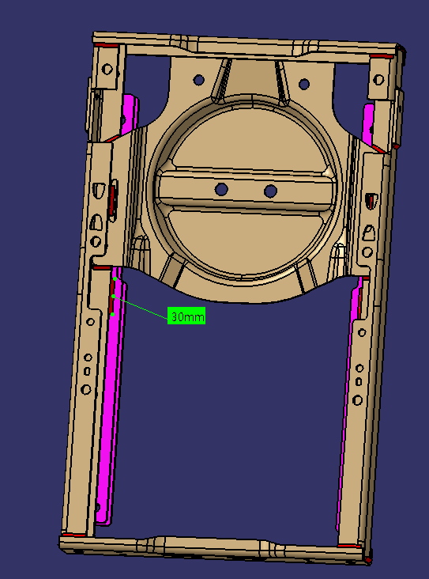
工作站 | 焊接产品示意图 |  |  |  |  | 节拍分析 |  | 理论节拍 | 夹具数量
二序 |  |  |  |  |  |  |  | 101.0 | 1
 |  |  | 30 | 30 |  | OP10
 |  |  | 30 | 30 |  | 机器人数量 | 1
 |  |  | 30 | 30 |  | 机器人效率 | 1
 |  |  | 30 | 30 |  | 焊缝数量 | 12
 |  |  | 30 | 30 |  | 焊缝总长 | 360
 |  |  | 30 | 30 |  | 起弧收弧时间 | 12
 |  |  |  |  |  | 焊接时间 | 45.0
 |  |  |  |  |  | 空程时间 | 12

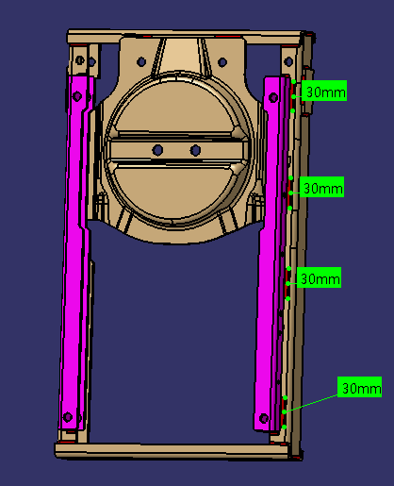
 |  |  |  |  |  | 变位时间 | 12
 |  |  |  |  |  | 一序节拍 | 81.0
 |  |  |  |  |  | 装卸件时间 | 20

 |  |  |  |  |  | 日产能

